명함신청서
화면명 |  | 사원증 재발급 신청서 | 화면영문명 | ReqReissuanceEmpCard
화면URL |  | http://ekp.smiledev.net/eNovator/GSWF/WebPage/ApprovalForms/ApprovalFormCtrl.aspx?formLang=&rqPage=&formID=338&FormFileName=/Storage/GSWF/eNovForms/ko/ReqReissuanceEmpCard_001.htm&originpid=&adjunctDeptCd=
진입경로 |  | 전자결재 > 결재문서작성 > 총무 > 사원증 재발급 신청서
화면설명 |  | 사원증 재발급을 신청 할 수 있는 화면

1
2
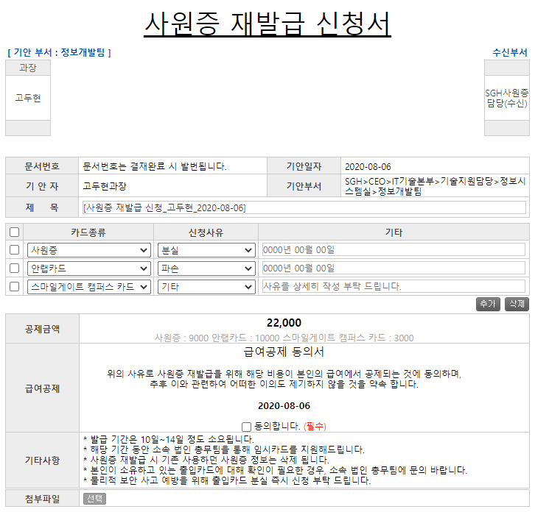
3
주요 기능정의
 | 기능명 | 기능설명 |  |  | 함수명
1 | 카드종류 | 카드종류 선택(사원증, 안랩카드, 스마일게이트 캠퍼스 카드)에 따른 공제금액 변경 |  |  | fnCalculateSum
2 | 신청사유 | 신청사유 선택에 따른 기타 항목 문구 변경 |  |  | fnSetPlaceholder
3 | 급여공제 | 급여 공제 동의 체트 |  |  | _FORM_fn_Validation_E_ReqReissuanceEmpCard | /eNovator/GSWF/Script/Forms_Validation.js?35
주요 메소드 정의
호출Controller |  | 메소드명 | 메소드 설명

추가사항(기타 사항을 자유롭게 기재)

